セグメントシート
※平成３１年以降の表記は、新元号に読み替えることとする。
 |  |  |  |  |  |  |  |  |  |  |  |  |  |  |  |  |  |  |  |  | 事業番号 |  |  |  |  |  |  |  | 0328 |  | - | 02
平成３１年度セグメントシート |  |  |  |  |  |  |  |  |  |  |  |  |  |  |  |  |  |  |  | （ | 日本スポーツ振興センター |  |  |  |  |  |  |  |  |  |  |  | ）
セグメント名 |  |  | 国際競技力向上事業 |  |  |  |  |  |  |  |  |  | 担当部局庁 |  |  |  | スポーツ庁 |  |  |  |  |  |  |  |  |  | 作成責任者
事業開始年度 |  |  | 平成１３年度 |  |  |  | 事業終了 （予定）年度 |  |  | 終了予定なし |  |  | 担当課室 |  |  |  | 競技スポーツ課 |  |  |  |  |  |  |  |  |  | 課長 平野 誠
会計区分 |  |  | 一般会計
セグメント単位の 考え方 |  |  | 財務諸表のとおり
根拠法令 （具体的な 条項も記載） |  |  | 独立行政法人通則法第46条 独立行政法人日本スポーツ振興センター法第15条 |  |  |  |  |  |  |  |  |  | 関係する計画、 通知等 |  |  |  | スポーツ立国戦略（平成22年8月26日策定） 第2期スポーツ基本計画（平成29年3月24日策定） 競技力強化のための今後の支援方針（鈴木プラン）－2020年以降を見通した強力で持続可能な支援体制の構築－（平成28年10月3日策定）
主要政策・施策 |  |  | 2020年東京オリパラ |  |  |  |  |  |  |  |  |  | 主要経費 |  |  |  | 文教及び科学振興
事業目的 （目指す姿を簡潔に。3行程度以内） |  |  | 「スポーツ基本計画」（平成29年3月24日文部科学省策定）に掲げる目標の一つである「我が国のトップアスリートが、オリンピック・パラリンピックにおいて過去最高の金メダル数を獲得する等優秀な成績を収める。」ことを実現するため、我が国の国際競技力向上に資する、スポーツ科学・医学・情報の研究及び支援、高品質なトレーニング環境の提供、並びに戦略的な強化に関する取組への支援を行う。
事業概要 （5行程度以内。別添可） |  |  | １．JISSで行われる先端的な研究のもと、NTCの充実した最新施設、器具・機材を活用し、各分野の研究者、医師等の専門家集団が連携しあって国際競技力向上のための支援を行う。 ・我が国のトップアスリートの競技力を評価・診断して、競技力の向上に役立つデータやアドバイスを提供するスポーツ医・科学支援事業 ・国際競技力向上のために有用となる方策を生み出すための研究を行うスポーツ医・科学研究事業 ・トップアスリートのスポーツ外傷・障害及び疾病に対する診療、アスレティック・リハビリテーション、心理カウンセリング、栄養相談を実施するスポーツ診療事業 ２．2020年東京大会等において活躍が期待される次世代アスリートの発掘・育成などの戦略的な強化に関する取組への支援を行う。 ・スポーツ医・科学、情報を活用した集中的な育成・強化や将来性豊かなタレントを効果的に発掘・育成するための強固で持続可能なシステム開発 ・競技力強化を支える人材育成やHPSCの機能を地域へ展開するためのネットワーク構築 ・NFが策定する強化戦略プランの実効化支援
実施方法 |  |  | 交付
予算額・ 執行額 （単位:百万円） |  |  |  |  |  |  |  | 28年度 |  |  | 29年度 |  |  |  |  | 30年度 |  |  |  |  |  | 31年度 |  |  |  |  |  | 32年度要求
 |  |  | 経常収益 | 予算額：運営費交付金 |  |  |  | 2,904 |  |  | 3,684 |  |  |  |  | 4,123 |  |  |  |  |  | 4,894
 |  |  |  | 執行額 | 運営費交付金 |  |  | 2,302 |  |  | 4,372 |  |  |  |  | 4,022
 |  |  |  |  | 補助金等 |  |  | - |  |  | - |  |  |  |  | -
 |  |  |  |  | その他 |  |  | 4,823 |  |  | 4,274 |  |  |  |  | 3,679
 |  |  |  |  | 計 |  |  | 7,125 |  |  | 8,646 |  |  |  |  | 7,701
 |  |  |  | 運営費交付金収益の割合 |  |  |  | 32.3% |  |  | 50.6% |  |  |  |  | 52.2%
 |  |  |  | 運営費交付金収益化基準 |  |  |  | 業務達成基準 |  |  | 業務達成基準 |  |  |  |  | 業務達成基準 |  |  |  |  |  | 業務達成基準
 |  |  | 経常費用 | 予算額 |  |  |  | 8,238 |  |  | 8,195 |  |  |  |  | 7,713 |  |  |  |  |  | 8,887
 |  |  |  | 執行額 |  |  |  | 7,168 |  |  | 8,715 |  |  |  |  | 7,569
 |  |  |  | 執行率 |  |  |  | 87% |  |  | 106% |  |  |  |  | 98%
平成3１・32年度予算内訳 （単位：百万円） | 歳出予算目 |  |  |  |  | 31年度当初予算 |  |  | 32年度要求 |  |  | 主な増減理由
 | 独立行政法人日本スポーツ振興センター一般勘定運営費交付金 |  |  |  |  | 4,894 |  |  |  |  |  | ※金額は単位未満四捨五入して記載していることから、合計が一致しない場合がある

 | 計 |  |  |  |  | 4,894 |  |  | 0
成果目標及び 成果実績 （アウトカム） |  |  | 定量的な成果目標 |  |  |  |  | 成果指標 |  |  |  |  |  | 単位 |  |  | 28年度 |  |  | 29年度 |  |  |  | 30年度 |  |  | 中間目標 |  |  | 目標最終年度
 |  |  |  |  |  |  |  |  |  |  |  |  |  |  |  |  |  |  |  |  |  |  |  |  |  |  | - |  | 年度 | 32 |  | 年度
 |  |  | 夏季オリンピック競技大会において、過去最高の金メダル獲得数を目指す。 |  |  |  |  | 金メダル獲得数 |  |  |  |  | 成果実績 | 個 |  |  | 12 |  |  | - |  |  |  | -
 |  |  |  |  |  |  |  |  |  |  |  |  | 目標値 | 個 |  |  | 17 |  |  | - |  |  |  | - |  |  | - |  |  | 17
 |  |  |  |  |  |  |  |  |  |  |  |  | 達成度 | ％ |  |  | 71 |  |  | - |  |  |  | -
根拠として用いた 統計・データ名 （出典） |  |  | 目標値の出典は「スポーツ基本計画」平成29年3月24日 文部科学省 p.26）

成果目標及び 成果実績 （アウトカム） |  |  | 定量的な成果目標 |  |  |  |  | 成果指標 |  |  |  |  |  | 単位 |  |  | 28年度 |  |  | 29年度 |  |  |  | 30年度 |  |  | 中間目標 |  |  | 目標最終年度
 |  |  |  |  |  |  |  |  |  |  |  |  |  |  |  |  |  |  |  |  |  |  |  |  |  |  | - |  | 年度 | 33 |  | 年度
 |  |  | 冬季オリンピック競技大会において、過去最高の金メダル獲得数を目指す。 |  |  |  |  | 金メダル獲得数 |  |  |  |  | 成果実績 | 個 |  |  | - |  |  | 4 |  |  |  | -
 |  |  |  |  |  |  |  |  |  |  |  |  | 目標値 | 個 |  |  | - |  |  | 6 |  |  |  | - |  |  | - |  |  | 6
 |  |  |  |  |  |  |  |  |  |  |  |  | 達成度 | ％ |  |  | - |  |  | 67 |  |  |  | -
根拠として用いた 統計・データ名 （出典） |  |  | 目標値の出典は「スポーツ基本計画」平成29年3月24日 文部科学省 p.26）

成果目標及び成果実績（アウトカム）欄についてさらに記載が必要な場合はチェックの上【別紙１】に記載 |  |  |  |  |  |  |  |  |  |  |  |  |  |  |  |  |  |  |  |  |  |  |  |  | チェック

活動指標及び 活動実績 （アウトプット） |  |  | 活動指標 |  |  |  |  |  |  |  |  |  |  | 単位 |  |  | 28年度 |  |  | 29年度 |  |  |  | 30年度 |  |  | 31年度 活動見込 |  |  | 32年度 活動見込
 |  |  | 協働コンサルテーション実施競技種別数 |  |  |  |  |  |  |  |  |  | 活動実績 | 競技種別 |  |  | 69 |  |  | 99 |  |  |  | 99 |  |  | - |  |  | -
 |  |  |  |  |  |  |  |  |  |  |  |  | 当初見込み | - |  |  | 69 |  |  | 99 |  |  |  | 99 |  |  | 99 |  |  | -
活動指標及び 活動実績 （アウトプット） |  |  | 活動指標 |  |  |  |  |  |  |  |  |  |  | 単位 |  |  | 28年度 |  |  | 29年度 |  |  |  | 30年度 |  |  | 31年度 活動見込 |  |  | 32年度 活動見込
 |  |  | 戦略的強化事業委託競技種別数 |  |  |  |  |  |  |  |  |  | 活動実績 | 団体 |  |  | 23 |  |  | 26 |  |  |  | 25 |  |  | - |  |  | -
 |  |  |  |  |  |  |  |  |  |  |  |  | 当初見込み | - |  |  | 24 |  |  | 27 |  |  |  | 24 |  |  | - |  |  | -
活動指標及び 活動実績 （アウトプット） |  |  | 活動指標 |  |  |  |  |  |  |  |  |  |  | 単位 |  |  | 28年度 |  |  | 29年度 |  |  |  | 30年度 |  |  | 31年度 活動見込 |  |  | 32年度 活動見込
 |  |  | 医・科学サポートを行った競技種別数 |  |  |  |  |  |  |  |  |  | 活動実績 | 競技種別 |  |  | 46 |  |  | 52 |  |  |  | 52 |  |  | - |  |  | -
 |  |  |  |  |  |  |  |  |  |  |  |  | 当初見込み | - |  |  | 40 |  |  | 40 |  |  |  | 40 |  |  | - |  |  | -
単位当たり コスト |  |  | 算出根拠 |  |  |  |  |  |  |  |  |  |  | 単位 |  |  | 28年度 |  |  | 29年度 |  |  |  | 30年度 |  |  | 31年度活動見込
 |  |  | 統合強化支援事業予算額／実施競技種別数 （配賦予算額ベース） |  |  |  |  |  |  |  |  |  | 単位当たり コスト | 百万円 |  |  | 2 |  |  | 2 |  |  |  | 3 |  |  | 3
 |  |  |  |  |  |  |  |  |  |  |  |  | 計算式 | 百万円/種別数 |  |  | 108/69 |  |  | 171/99 |  |  |  | 279/99 |  |  | 279/99
単位当たり コスト |  |  | 算出根拠 |  |  |  |  |  |  |  |  |  |  | 単位 |  |  | 28年度 |  |  | 29年度 |  |  |  | 30年度 |  |  | 31年度活動見込
 |  |  | 契約額／委託競技種別数 （28、29、30年度は契約額ベース 31年度活動見込は予算額ベース） |  |  |  |  |  |  |  |  |  | 単位当たり コスト | 百万円 |  |  | 40 |  |  | 40 |  |  |  | 35 |  |  | -
 |  |  |  |  |  |  |  |  |  |  |  |  | 計算式 | 百万円/団体数 |  |  | 911/23 |  |  | 1042/26 |  |  |  | 878/25 |  |  | -
単位当たり コスト |  |  | 算出根拠 |  |  |  |  |  |  |  |  |  |  | 単位 |  |  | 28年度 |  |  | 29年度 |  |  |  | 30年度 |  |  | 31年度活動見込
 |  |  | JISS運営費／医・科学サポートを行った競技種別数 |  |  |  |  |  |  |  |  |  | 単位当たり コスト | 百万円 |  |  | 42 |  |  | 48 |  |  |  | 32
 |  |  |  |  |  |  |  |  |  |  |  |  | 計算式 | 百万円/種別数 |  |  | 1943/46 |  |  | 2476/52 |  |  |  | 1643/52
独法等所管部局による点検・改善
 | 項 目 |  |  |  |  |  |  |  |  |  |  |  |  |  |  | 評 価 |  | 評価に関する説明
国費投入の必要性 | 事業の目的は国民や社会のニーズを的確に反映しているか。 |  |  |  |  |  |  |  |  |  |  |  |  |  |  | ○ |  | スポーツ基本法において、国際競技大会における日本選手の活躍は国民に誇りと喜び、夢と感動を与えるものであるとされている。このため、本事業において、日本選手が活躍できるよう国際競技力の向上を図っているところである。
 | 地方自治体、民間等に委ねることができない事業なのか。 |  |  |  |  |  |  |  |  |  |  |  |  |  |  | ○ |  | 本事業は、各競技団体が作成する強化戦略プランに基づいて行われる強化活動を支援しているものであることから、地方自治体、民間等に委ねることは困難である。
 | 政策目的の達成手段として必要かつ適切な事業か。政策体系の中で優先度の高い事業か。 |  |  |  |  |  |  |  |  |  |  |  |  |  |  | ○ |  | 本事業については、「スポーツ基本計画」第3章3において国の役割が明記されており、必要かつ優先度の高い事業である。
事業の効率性 | 競争性が確保されているなど支出先の選定は妥当か。 |  |  |  |  |  |  |  |  |  |  |  |  |  |  | ○ |  | 独立行政法人日本スポーツ振興センター会計規則に基づき、適切に処理している。そのうち、戦略的強化については、企画競争により複数応募者の中から委託先を選定し、その後は事業計画に基づきアスリートを育成することから、継続的に事業を実施する必要があるため、同一の委託先に委託している。また、「スポーツ基本計画」及び「競技力強化のための今後の支援方針」において記載されている施策（次世代アスリートの発掘・育成）を実施するため、一部事業において、必要な地域ネットワークや専門性を有する団体（公益財団法人日本スポーツ協会）と競争性のない随意契約を行った。
 |  | 一般競争契約、指名競争契約又は随意契約（企画競争）による支出のうち、一者応札又は一者応募となったものはないか。 |  |  |  |  |  |  |  |  |  |  |  |  |  | 有
 |  | 競争性のない随意契約となったものはないか。 |  |  |  |  |  |  |  |  |  |  |  |  |  | 有
...
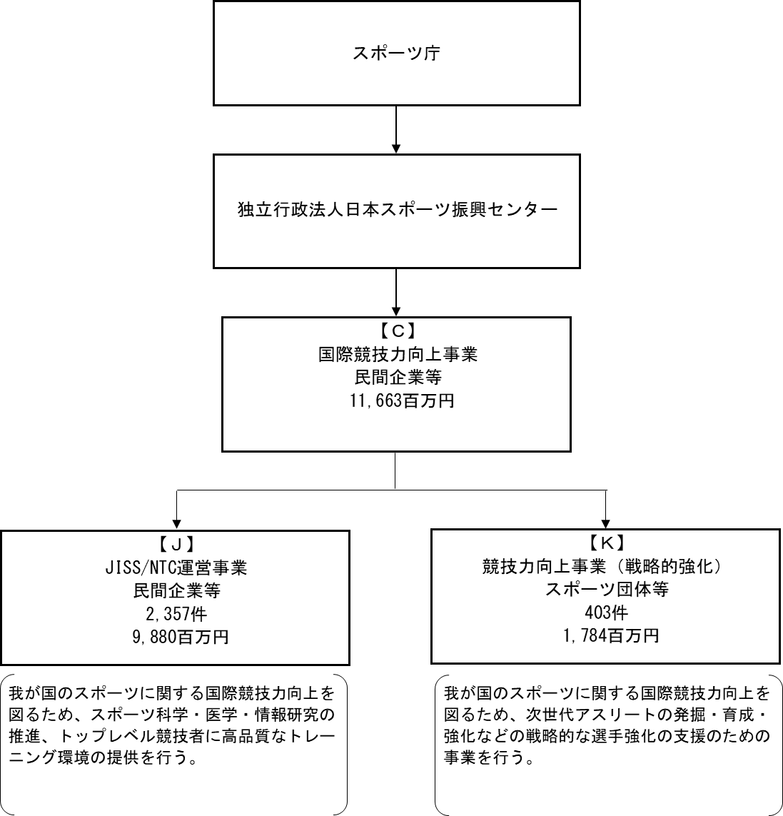
...
 |  |  |  |  |  |  |  |  |  |  |  |  |  |  | J.株式会社共栄
 |  |  |  |  |  |  |  |  |  |  |  |  |  |  |  |  |  |  |  |  |  |  | チェック
...
※同種の他の契約予定価格を類推される恐れがあるため、落札率を一部非公表としている。
...
 |  |  |  |  |  |  |  |  |  |  |  |  | 支 出 額 （百万円） |  | 契約方式等 |  |  |  | 入札者数 （応募者数） |  |  |  | 落札率 |  |  | 一者応札・一者応募又は 競争性のない随意契約となっ た理由及び改善策 （支出額10億円以上）
 |  |  |  |  |  |  |  |  |  |  |  |  | 614 |  | 一般競争契約 （総合評価） |  |  |  | - |  |  |  | - |  |  | -
 |  |  |  |  |  |  |  |  |  |  |  |  | 1 |  | 随意契約 （少額） |  |  |  | - |  |  |  | - |  |  | -
 |  |  |  |  |  |  |  |  |  |  |  |  | 0 |  | 随意契約 （少額） |  |  |  | - |  |  |  | - |  |  | -
 |  |  |  |  |  |  |  |  |  |  |  |  | 0 |  | 随意契約 （少額） |  |  |  | - |  |  |  | - |  |  | -
 |  |  |  |  |  |  |  |  |  |  |  |  | 0 |  | 随意契約 （少額） |  |  |  | - |  |  |  | - |  |  | -
 |  |  |  |  |  |  |  |  |  |  |  |  | 0 |  | 随意契約 （少額） |  |  |  | - |  |  |  | - |  |  | -
 |  |  |  |  |  |  |  |  |  |  |  |  | 0 |  | 随意契約 （少額） |  |  |  | - |  |  |  | - |  |  | -
 |  |  |  |  |  |  |  |  |  |  |  |  | 0 |  | 随意契約 （少額） |  |  |  | - |  |  |  | - |  |  | -
 |  |  |  |  |  |  |  |  |  |  |  |  | 0 |  | 随意契約 （少額） |  |  |  | - |  |  |  | - |  |  | -
...
 |  |  |  |  |  |  |  |  |  |  |  |  | 41 |  | 随意契約 （その他） |  |  |  | - |  |  |  | - |  |  | -
 |  |  |  |  |  |  |  |  |  |  |  |  | 73 |  | 一般競争契約 （最低価格） |  |  |  | - |  |  |  | - |  |  | -
 |  |  |  |  |  |  |  |  |  |  |  |  | 41 |  | 随意契約 （その他） |  |  |  | - |  |  |  | - |  |  | -
 |  |  |  |  |  |  |  |  |  |  |  |  | 28 |  | 随意契約 （その他） |  |  |  | - |  |  |  | - |  |  | -

※同種の他の契約予定価格を類推される恐れがあるため、落札率を一部非公表としている。
...
 |  |  |  |  |  |  |  |  |  |  |  |  | 支 出 額 （百万円） |  | 契約方式等 |  |  |  | 入札者数 （応募者数） |  |  |  | 落札率 |  |  | 一者応札・一者応募又は 競争性のない随意契約となっ た理由及び改善策 （支出額10億円以上）
 |  |  |  |  |  |  |  |  |  |  |  |  | 614 |  | 一般競争契約 （総合評価） |  |  |  | - |  |  |  | - |  |  | -
 |  |  |  |  |  |  |  |  |  |  |  |  | 1 |  | 随意契約 （少額） |  |  |  | - |  |  |  | - |  |  | -
 |  |  |  |  |  |  |  |  |  |  |  |  | 0 |  | 随意契約 （少額） |  |  |  | - |  |  |  | - |  |  | -
 |  |  |  |  |  |  |  |  |  |  |  |  | 0 |  | 随意契約 （少額） |  |  |  | - |  |  |  | - |  |  | -
 |  |  |  |  |  |  |  |  |  |  |  |  | 0 |  | 随意契約 （少額） |  |  |  | - |  |  |  | - |  |  | -
 |  |  |  |  |  |  |  |  |  |  |  |  | 0 |  | 随意契約 （少額） |  |  |  | - |  |  |  | - |  |  | -
 |  |  |  |  |  |  |  |  |  |  |  |  | 0 |  | 随意契約 （少額） |  |  |  | - |  |  |  | - |  |  | -
 |  |  |  |  |  |  |  |  |  |  |  |  | 0 |  | 随意契約 （少額） |  |  |  | - |  |  |  | - |  |  | -
 |  |  |  |  |  |  |  |  |  |  |  |  | 0 |  | 随意契約 （少額） |  |  |  | - |  |  |  | - |  |  | -
...
 |  |  |  |  |  |  |  |  |  |  |  |  | 40 |  | 随意契約 （その他） |  |  |  | 1 |  |  |  | - |  |  | -
 |  |  |  |  |  |  |  |  |  |  |  |  | 7 |  | 一般競争契約 （最低価格） |  |  |  | 1 |  |  |  | - |  |  | -
 |  |  |  |  |  |  |  |  |  |  |  |  | 6 |  | 一般競争契約 （最低価格） |  |  |  | 1 |  |  |  | - |  |  | -
 |  |  |  |  |  |  |  |  |  |  |  |  | 5 |  | 一般競争契約 （最低価格） |  |  |  | 1 |  |  |  | - |  |  | -
 |  |  |  |  |  |  |  |  |  |  |  |  | 3 |  | 一般競争契約 （最低価格） |  |  |  | 1 |  |  |  | - |  |  | -
 |  |  |  |  |  |  |  |  |  |  |  |  | 2 |  | 随意契約 （少額） |  |  |  | - |  |  |  | - |  |  | -
 |  |  |  |  |  |  |  |  |  |  |  |  | 1 |  | 随意契約 （少額） |  |  |  | - |  |  |  | - |  |  | -
 |  |  |  |  |  |  |  |  |  |  |  |  | 1 |  | 随意契約 （少額） |  |  |  | - |  |  |  | - |  |  | -
 |  |  |  |  |  |  |  |  |  |  |  |  | 1 |  | 随意契約 （少額） |  |  |  | - |  |  |  | - |  |  | -

※同種の他の契約予定価格を類推される恐れがあるため、落札率を一部非公表としている。
...
 |  |  |  |  |  |  |  |  |  |  |  |  | 支 出 額 （百万円） |  | 契約方式等 |  |  |  | 入札者数 （応募者数） |  |  |  | 落札率 |  |  | 一者応札・一者応募又は 競争性のない随意契約となっ た理由及び改善策 （支出額10億円以上）
 |  |  |  |  |  |  |  |  |  |  |  |  | 240 |  | 随意契約 （その他） |  |  |  | - |  |  |  | - |  |  | -
 |  |  |  |  |  |  |  |  |  |  |  |  | 83 |  | 随意契約 （その他） |  |  |  | - |  |  |  | - |  |  | -
 |  |  |  |  |  |  |  |  |  |  |  |  | 20 |  | 随意契約 （その他） |  |  |  | - |  |  |  | - |  |  | -
 |  |  |  |  |  |  |  |  |  |  |  |  | 44 |  | 随意契約 （その他） |  |  |  | - |  |  |  | - |  |  | -
 |  |  |  |  |  |  |  |  |  |  |  |  | 42 |  | 随意契約 （その他） |  |  |  | - |  |  |  | - |  |  | -
 |  |  |  |  |  |  |  |  |  |  |  |  | 42 |  | 随意契約 （その他） |  |  |  | - |  |  |  | - |  |  | -
 |  |  |  |  |  |  |  |  |  |  |  |  | 41 |  | 随意契約 （その他） |  |  |  | - |  |  |  | - |  |  | -
 |  |  |  |  |  |  |  |  |  |  |  |  | 41 |  | 随意契約 （その他） |  |  |  | - |  |  |  | - |  |  | -
 |  |  |  |  |  |  |  |  |  |  |  |  | 28 |  | 随意契約 （その他） |  |  |  | - |  |  |  | - |  |  | -
...

